Foglio4
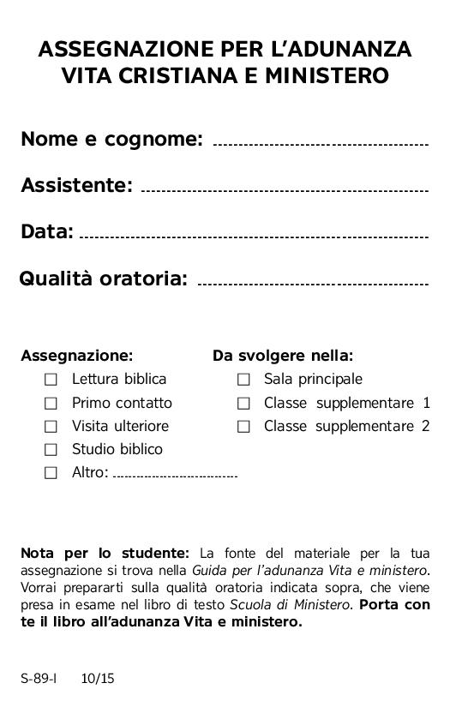
 |  |  |  | FONTARINI BRUNO

2017-08-09

 |  |  | 4

 |  |  |  | BERNARDI MASSIMO |  |  |  | 0

2017-08-16 |  |  |  |  | 2017-08-16

 |  |  | 5 |  |  |  | 0

 |  |  |  | DEL FRATE SIMONE |  |  |  | 0

 |  | CECCATO DENIS |  |  |  | 0

2017-08-16 |  |  |  |  | 2017-08-16

 |  |  | 24 |  |  |  | 0

 |  |  |  | SACCHETTO AMERIGO |  |  |  | 0

 |  | MICHIELETTO LUIGINO |  |  |  | 0

2017-08-16 |  |  |  |  | 2017-08-16

 |  |  | 12 |  |  |  | 0

 |  |  |  | MENEGHELLO CARLA |  |  |  | 0

 |  | CHERUBIN MARINA |  |  |  | 0

2017-08-16 |  |  |  |  | 2017-08-16

 |  |  | 50 |  |  |  | 0

 |  |  |  | ZATTA ENRICO |  |  |  | 0

2017-08-23 |  |  |  |  | 2017-08-23

 |  |  | 4 |  |  |  | 0

 |  |  |  | MARTINATO SEVERIA |  |  |  | 0

 |  | MOKWUYEM AURORA |  |  |  | 0

2017-08-23 |  |  |  |  | 2017-08-23

 |  |  | 33 |  |  |  | 0

 |  |  |  | SIMIONATO DONATA |  |  |  | 0

 |  | PIGOZZO ROSSANA |  |  |  | 0

2017-08-23 |  |  |  |  | 2017-08-23

 |  |  | 18 |  |  |  | 0

 |  |  |  | TURCATO GIANLUCA |  |  |  | 0

 |  | 0 |  |  |  | 0

2017-08-23 |  |  |  |  | 2017-08-23

 |  |  | 27 |  |  |  | 0

 | Discorso

 |  |  |  | FIORENTINO LUCA |  |  |  | 0

2017-08-30 |  |  |  |  | 2017-08-30

 |  |  | 10 |  |  |  | 0

 |  |  |  | MOKWUYEM ENDURANCE |  |  |  | 0

 |  | BAREA MARCO |  |  |  | 0

2017-08-30 |  |  |  |  | 2017-08-30

 |  |  | 21 |  |  |  | 0

 |  |  |  | MICHIELETTO FRANCESCA |  |  |  | 0

 |  | BERNARDI DOBRINKA |  |  |  | 0

2017-08-30 |  |  |  |  | 2017-08-30

 |  |  | 39 |  |  |  | 0

 |  |  |  | SCATTOLIN CRISTINA |  |  |  | 0

 |  | DOBRE VASILICA |  |  |  | 0

2017-08-30 |  |  |  |  | 2017-08-30

 |  |  | 47 |  |  |  | 0

 |  |  |  | PAROLIN DARIO |  |  |  | 0

2017-09-06 |  |  |  |  | 2017-09-06

 |  |  | 13 |  |  |  | 10

 |  |  |  | TOTA MASSIMILIANO |  |  |  | COZZARIN ROBERTA

 |  | SACCHETTO FEDERICO |  |  |  | 0

2017-09-06 |  |  |  |  | 2017-09-06

 |  |  | 38 |  |  |  | 0

 |  |  |  | CECCATO SILVIA |  |  |  | 0

 |  | PESCE ANNALISA |  |  |  | 0

2017-09-06 |  |  |  |  | 2017-09-06

 |  |  | 18 |  |  |  | 0

 |  |  |  | BRAGATO MARINA |  |  |  | 0

 |  | LUCIDO JENNIFER |  |  |  | 0

2017-09-06 |  |  |  |  | 2017-09-06

 |  |  | 23 |  |  |  | 0

